부분합연습-01-학년별평균-stu
컴퓨터활용

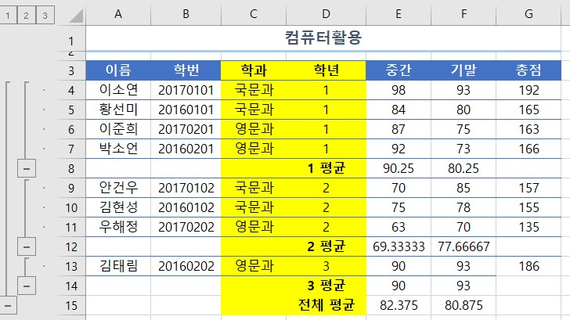
이름 | 학번 | 학과 | 학년 | 중간 | 기말 | 총점
이소연 | 20170101 | 국문과 | 1 | 98 | 93 | 192
황선미 | 20160101 | 국문과 | 1 | 84 | 80 | 165
이준희 | 20170201 | 영문과 | 1 | 87 | 75 | 163
박소언 | 20160201 | 영문과 | 1 | 92 | 73 | 166
안건우 | 20170102 | 국문과 | 2 | 70 | 85 | 157
김현성 | 20160102 | 국문과 | 2 | 75 | 78 | 155
우해정 | 20170202 | 영문과 | 2 | 63 | 70 | 135
김태림 | 20160202 | 영문과 | 3 | 90 | 93 | 186

부분합연습-02-학과별학년별최대-stu
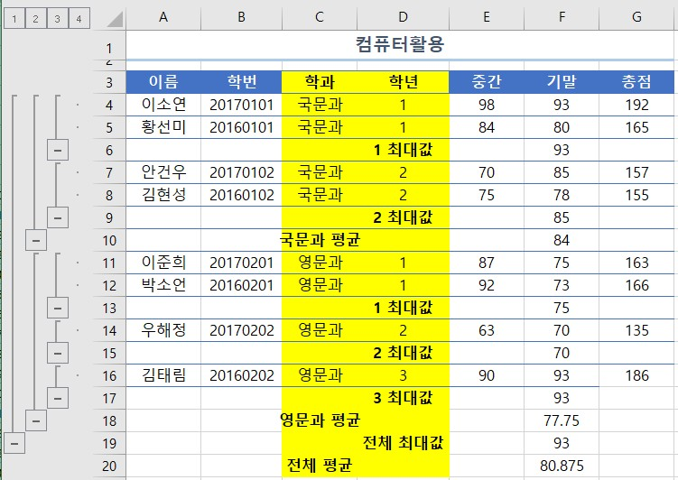
컴퓨터활용

이름 | 학번 | 학과 | 학년 | 중간 | 기말 | 총점
이소연 | 20170101 | 국문과 | 1 | 98 | 93 | 192
황선미 | 20160101 | 국문과 | 1 | 84 | 80 | 165
안건우 | 20170102 | 국문과 | 2 | 70 | 85 | 157
김현성 | 20160102 | 국문과 | 2 | 75 | 78 | 155
이준희 | 20170201 | 영문과 | 1 | 87 | 75 | 163
박소언 | 20160201 | 영문과 | 1 | 92 | 73 | 166
우해정 | 20170202 | 영문과 | 2 | 63 | 70 | 135
김태림 | 20160202 | 영문과 | 3 | 90 | 93 | 186

